改变记录
改变记录

版本号 | 改版日 | 具体Sheet | 微信分组表 | DB反应 | 工程反应 | 修改者
 | 2017-06-30 | 名称规范开头的表 | 添加规范相关表格 | Stephen
 | 2017-07-28 | 指导资料表 | 删除地址和大小字段 | Stephen
 | 2017-07-28 | 指导资料附件表 | 添加附件分类字段 | Stephen
 | 2017-07-28 | 规范表 | 添加规范地址
 | 2017-07-28 | 规范附件表，规范章节表 | 删除这两章表

表一览
表一览

系统名称 |  |  | 问询系统
系统ID |  |  | question

No. | 表名 |  | 种类 | 表ID | 说明 | 主键ID | 保存周期 （月） | 年件数 | 备注 | 是否 删除
 | 逻辑名称 | 物理名称
1 | 问询收藏表 | zj_enquiry_collect | TABLE
2 | 问询表 | zj_enquiry | TABLE
3 | 用户表 | zj_user | TABLE
4 | 回答表 | zj_answer | TABLE
5 | 问询回答资料表 | zj_enq_ans_info | TABLE
6 | 指导资料表 | zj_information | TABLE
7 | 指导资料附件表 | zj_accessory | TABLE
8 | 指导资料一级分类表 | zj_first_level | TABLE
9 | 指导资料二级分类表 | zj_second_level | TABLE
10 | 规范分类表 | zj_spec_level | TABLE
11 | 规范表 | zj_spec | TABLE
12 | 规范章节表 | zj_spec_chap | TABLE
13 | 规范章节附件表 | zj_spec_chap_info | TABLE
14 | 规范附件表 | zj_spec_accessory | TABLE
15
16
17
18
19
20

ER图-商城管理
系统名称 |  |  | 基线产品-微商城 |  |  |  |  |  | 作成者 | 吴 | 作成日
模块名称 |  |  | 商城管理 |  |  |  |  |  | 更新者 |  | 更新日

自动回复消息ID
关键字内容
消息区分ID
消息模板区分ID
有效性区分Code
开始使用日期
结束使用日期
公众账号ID(FK)
自动回复消息表
 | ER图-商城管理

 |  |  |  |  |  |  |  |  |  |  |  | 微信消息配置
文本消息ID
文本消息名称
文本消息内容
文本消息素材表
图文消息ID
图文消息名称
图文消息内容
图文消息素材表
N
N
1
1

N

收货地址ID
用户区分ID
收货人
联系方式
其他联系方式
省
市
县/区
详细地址
默认区分FLG
商家ID/会员ID(FK)
收货地址表
公众账号ID
公众账号名称
公众账号TOKEN
公众微信号
公众账号类型区分ID
公众账号描述
公众账号ACCESSTOKEN
公众账号APPID
公众账号APPSECRET
原始ID
电子邮箱
公众账号表
商家ID
商家名称
联系电话
商家QQ
商家微信
商家LOGOURL
免运金额
每单运费
公众账号ID(FK)
商家信息表
1
N
1
1
1

一级分类ID
一级分类名称
一级分类图片URL
商品一级分类表
二级分类标题ID
二级分类标题名称
一级分类ID(FK)
二级分类标题表
商品属性配置扩展ID
调价金额
显示库存数量
库存数量
实际销量
配置图片URL
售完提醒区分FLG
商品ID(FK)
商品属性配置扩展表
 |  |  |  |  |  | 商品分类 |  | 商品属性

1
N
1
商品图片ID
商品图片区分ID
商品图片URL
商品图片顺序
商品ID (FK)
商品图片表
1
商品属性ID
商品属性值ID
商品属性配置扩展ID
商品属性配置表
1
N
N
商品品牌ID
商品品牌名称
商品品牌表
二级分类ID
二级分类名称
二级分类图片URL
二级分类标题ID(FK)
商品二级分类表
N
1
N

商品ID
商品编号
商品模糊搜索
商品标题
商品描述
商品分类ID(FK)
商品品牌ID(FK)
商品区分ID
特价商品顺序
上架时间
下架时间
上下架区分FLG
商品现价 -基础价
商品原价
显示库存数
库存数
库存提示数
虚拟总销量
实际销量
快递描述
服务描述
公众账号ID (FK)
商品表
商品属性ID
商品属性名称
商品ID(FK)
商品属性表
商品属性值ID
商品属性值名称
商品属性ID （FK)
商品属性值表
商品品牌ID
二级分类ID
商品品牌关联表
1
1
1
1
N
1
1

N
N
N

N
订单ID
订单编号
订单状态区分ID
订单总额
订单生成时间
运费
实付款
顾客留言
顾客姓名
顾客地址
顾客联系方式
发票有无FLG
发票类型区分ID
发票抬头内容
发票明细分类ID(FK)
支付区分ID
支付交易编号
支付时间
快递ID(FK)
配送单号
配送时间
配送商家留言
顾客收货时间
订单取消原因
顾客ID(会员ID)(FK)
商家ID(FK)
特殊付款flag（为金蝶增加该字段用来区分付款方式，1-一次付清，2-分期，3-延期）
订单表

收藏ID
会员ID
商品ID
收藏时间
商品收藏表
订单商品详情ID
订单ID
商品ID
商品标题
商品属性值名称
价格
数量
配置图片URL
评价屏蔽FLG
评价检索项目
评价等级区分ID
评价时间
评价内容
追评时间
追评内容
商品属性配置扩展ID
(FK)
订单商品详情表
1
 |  |  |  |  |  | 商品收藏
配送方式ID
配送方式名称
订单配送方式表

N
N
N
N
1
1
订单ID
商品ID
商品属性ID
商品属性值ID
商品属性名称
商品属性值名称
订单商品属性表
发票明细分类ID
发票明细分类名称
订单发票明细分类表

N
N
1
 |  |  |  |  |  | 购物车
购物车商品ID
商品标题
数量
配置图片URL
商品ID(FK)
会员ID(FK)
商品属性配置扩展ID (FK)
购物车商品表
1
N

N
订单ID
申请退货/退款区分ID
申请退货人
申请退货人电话
申请时间
申请金额
申请原因
退货处理FLG
同意退款金额
退货地址
退货商家留言(退货拒绝原因)
退货快递ID（FK）
退货单号
退货发货时间
退货留言
退款处理FLG
退款金额
退款拒绝留言
退款交易编号
退款时间
顾客ID(会员ID)(FK)
商家ID(FK)
订单退货退款表
订单商品图片ID
订单商品图片区分ID
订单商品详情ID
订单图片URL
订单ID（FK)
商品ID(FK)
订单商品图片表
N
N
1
1

会员ID
会员编号
会员名称
会员的OPENID -加密
关注区分ID
昵称
性别区分ID
所在国家
所在省份
所在城市
语言
头像URL
关注时间
UNIONID
用户分组ID
联系电话 -加密
邮箱地址 -加密
备注
总积分
已用积分
会员当前等级
公众账号ID(FK)
会员信息表

1
1

N

收货地址ID
收货人
联系方式
省
市
县/区
详细地址
默认区分FLG
商家ID/会员ID(FK)
收货地址表
1

1

 |  | ER图-会员管理
订单ID
操作区分ID
操作时间
顾客ID(会员ID)(FK)
商家ID(FK)
订单处理流程表

 |  |  |  |  |  |  | 会员积分&会员等级
N
1
积分记录ID
会员ID
积分规则ID
所得积分
订单ID
有效性（退单则无效）
会员积分记录表

N
N

 |  |  |  | 积分商品兑换
兑换ID
积分商品ID
会员ID
兑换时间
兑换数量
兑换单价
兑换使用积分
配送方式ID（FK)
配送状态区分ID
运单编号
备注
积分商品兑换表
积分规则ID
积分操作
单位
单位积分
积分规则描述
会员积分规则表

N
会员等级规则ID
等级相关区分code
单位
运算符
顺序
会员等级规则表
1
1

N
N
积分商品ID
积分商品标题
积分商品编号
积分商品原价
兑换开始时间
兑换结束时间
积分商品描述
商品兑换描述
积分商品图片URL
兑换积分
库存
已兑换数
限制兑换数量/人
积分商品表

1

分销管理

1
1
N

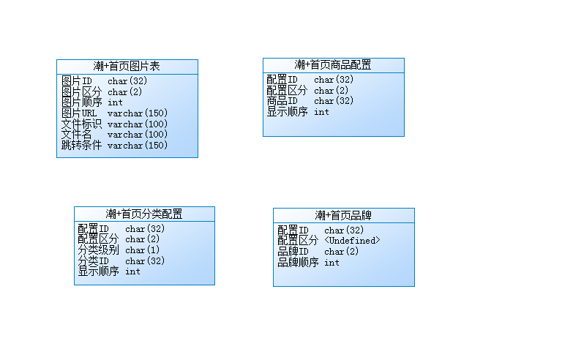

 |  |  |  |  | 会员银行卡

N

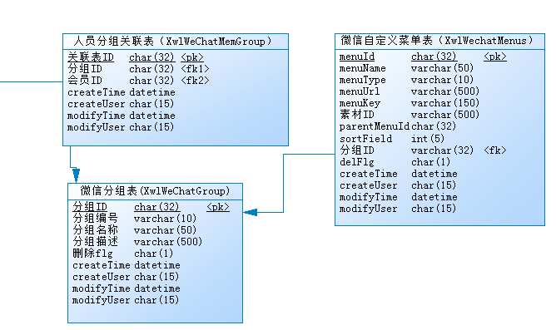

数据字典ID
分类ID
分类名
项目ID
项目名
数据字典表

用户ID
用户编号
真实姓名
用户名称
用户密码
联系电话
电子邮箱
有效期终了日期
用户状态区分ID
角色ID(FK)
管理用户表
角色ID
角色名
用户密码
联系电话
电子邮箱
有效期终了日期
角色ID(FK)
用户角色表

N

1
1

角色ID
菜单ID
角色授权关联表
操作ID
操作页面ID
项目1
~
项目9
操作参数表
N
信息ID
信息分类区分CODE
校验项目区分CODE
页面No.
信息No.
信息内容
提示信息描述
示意图URL
提示信息表

菜单ID
菜单名称
菜单URL
父菜单ID
电子邮箱
排序字段
树形层级编码
菜单表
N

1

首页图片ID
首页图片区分ID
轮播图片URL
图片显示顺序
链接检索条件
首页模板ID(FK)
首页图片表
首页模板ID
首页模板名称
首页模板示意图URL
首页模板表

ER图
收藏ID
收藏者[用户ID]
问询ID
问询收藏表

问询ID
问询区分
问询标题
问询内容
问询者[用户ID]
问询时间
问询状态
问询级别区分
问询提交FLG(0:保存 1：提交)
资料ID[FK]
指定回答者ID[用户ID][FK]
问询表
用户ID[user_id]
用户区分
用户名
用户电话
oaUserId
oaOrgId
用户表
 |  | 资料：有相关附件和附件

1
1
1
 | 问题： | 回答一次后，立即在此回答吗？ |  |  |  | 可以多次连续提问或者回答
 |  | 指定回答者需要制定多个吗？其中一人回答后，其他被指定人，还可以继续回答吗？ |  |  |  |  |  | 指定一个人，指定人的角色控制待确认。
 |  | 技术员，不能直接问总工程师吧？ |  |  |  | 不可以
 |  | 问询列表，查询是查询的什么？ |  |  |  | 标题 模糊过滤
 |  | 指导资料列表，查询的是什么？ |  |  |  | 待确认 | 后台录入时关键词，可能模糊过滤关键词
 |  | 知道资料详情和视频啥关系 |  |  |  | 精品工序的分类下，全部是视频

回答ID
回答内容
回答者(用户ID)[FK]
回答时间
回答状态FLG(0:同意，1:拒绝)
资料ID[FK]
问询ID[FK]
指定回答者ID[用户ID] flow_id
回答表
 | 问询状态 | 提问者 | 问询中 | 待确认 | 再问询 | 完结
 |  | 质检部 | 问询中 | 待确认 | 再问询 | 完结
 |  | 总工程师 | 问询中 | 待确认 | 再问询 | 完结
问询回答资料ID
资料区分
资料类型区分
资料地址
问询ID
回答ID
是否是微信ID
问询回答资料表
N
N
 |  | 质检中心 | - | 待确认 | - | 完结

N
N
1
 |  | 规范和指导资料的分类是不是完全一样的
 |  | 规范列表，查询的是什么 |  |  |  | 待确认 | 后台录入时关键词，可能模糊过滤关键词
 |  | 规范 节的附件需不需要，待确认

规范直接转html,故删除这两个表
章节ID
章节区分
章节标题
章节大小
章节地址
规范ID[FK]
规范章节表
指导资料ID
资料标题
资料内容
资料地址
资料大小
资料作者
一级分类ID
二级分类ID
指导资料表
规范附件ID
附件名称
附件地址
附加大小
规范ID[FK]
规范附件表
指导资料附加ID
附件名称
附件地址
附加大小
指导资料ID[FK]
附件描述
播放时长
指导资料附件表
1
N

 |  |  | N

N
N
N

规范ID
规范标题
规范标准
实施号
实施日期
分类ID[FK]
规范地址
规范表

二级分类ID
分类名称
表示顺序
一级分类ID[FK]
指导资料二级分类表
分类ID
分类名称
表示顺序
规范分类表
1
一级分类ID
分类名称
表示顺序
指导资料一级分类表
1
N
N
1
1
1
1

